金沢市役所
金沢市役所技術職有給インターンシップ 申込書 |  |  |  |  |  |  |  |  |  |  |  |  |  |  |  |  |  |  |  |  |  |  |  | 文字が見切れていないか確認してから提出してください。

氏 名 |  |  |  |  |  |  |  |  |  |  |  |  |  |  |  |  |  |  |  |  |  |  |  | ファイル名は「氏名.xlsx」としてください。（例：金沢太郎.xlsx）

学 校 名 |  |  |  |  |  |  |  |  |  | 学部・学科 |  |  |  |  |  | 学年 | 卒業見込年

生年月日 |  |  |  |  | 年齢 |  |  |  | 性別 |  |  | 住所
 |  |  |  |  |  |  |  | 歳 |  |  |  | 〒○○○-○○○○ ○○県××市○○町×丁目×番×号 （建物名）201号室
連絡先 |  |  | 携帯電話 |  |  |  |  |  |  |  |  |  |  | 左記以外の 緊急連絡先
 |  |  | メールアドレス
学歴 |  |  | 学校名（学部・学科・専攻等） |  |  |  |  |  |  |  |  |  |  |  |  |  |  | 期間
 |  |  | ○○大学 △△学部 ××学科 □□コース |  |  |  |  |  |  |  |  |  |  |  |  |  |  | 令和○年×月 |  |  | ～
 |  |  | ●●高校 普通科 |  |  |  |  |  |  |  |  |  |  |  |  |  |  | 令和●年■月 |  |  | ～ | 令和○年□月
職歴 |  |  | 職歴（アルバイト含む） |  |  |  |  |  |  |  |  |  |  |  |  |  |  | 期間
 |  |  |  |  |  |  |  |  |  |  |  |  |  |  |  |  |  | 令和○年×月 |  |  | ～
 |  |  |  |  |  |  |  |  |  |  |  |  |  |  |  |  |  | 令和●年■月 |  |  | ～ | 令和○年□月
免許・資格 |  |  | 名称 |  |  |  |  |  | 種別・級位等 |  |  |  | 取得年月日 |  |  |  |  | 発行者
 |  |  |  |  |  |  |  |  |  |  |  |  | 令和○年×月
 |  |  |  |  |  |  |  |  |  |  |  |  | 令和○年×月
想 定 職 種（プルダウンから選択） |  |  |  |  |  |  |  |  | 志 望 職 業（該当する選択肢を☑にしてください。複数選択可。）
 |  |  |  |  |  | 土木 |  |  |  | □ | 金沢市役所 |  |  | □ | 公務員民間問わず金沢市で就職希望
 |  |  |  |  |  | 建築 |  |  |  | □ | 公務員 |  |  | □ | 民間 |  |  | □ | 未定 |  |  | □ | その他
１．参加を希望するコース（以下のコースから第１～第２希望を選択）

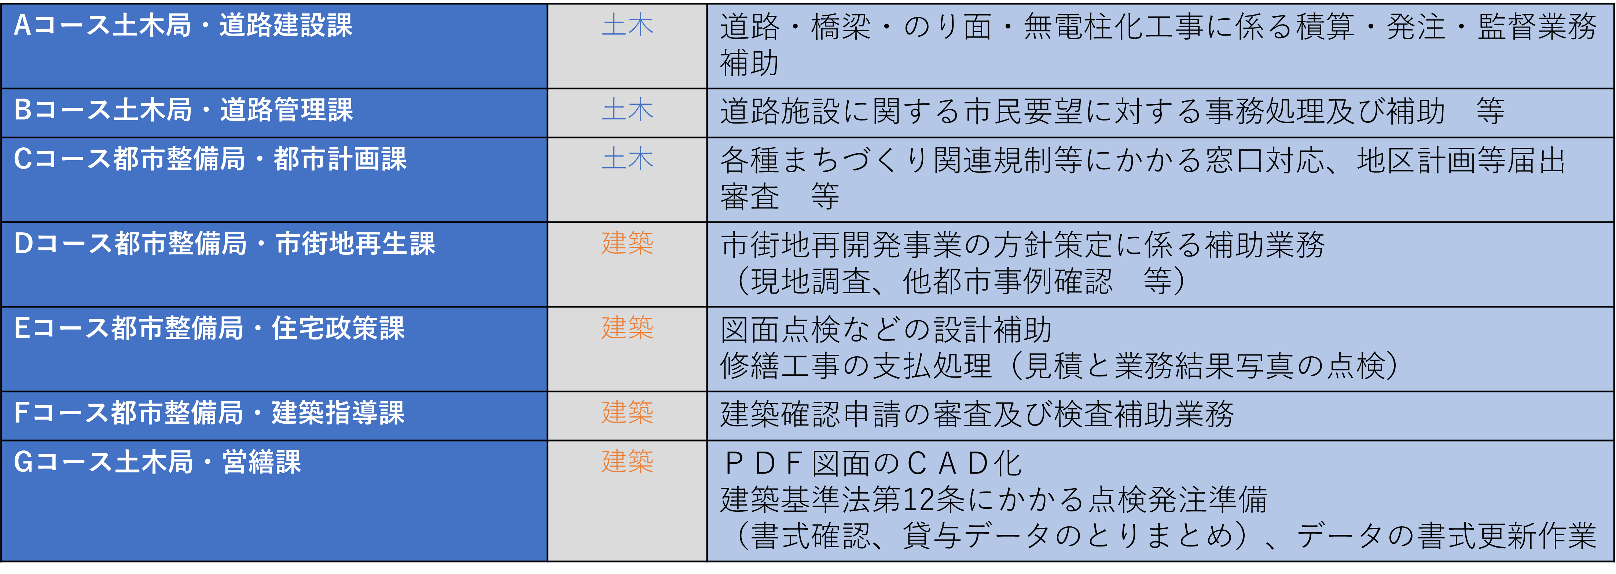

 | 希望コース（第１希望） |  |  |  |  |  |  |  |  |  |  |  |  |  |  |  |  |  |  | プルダウンから選択してください
 | 希望コース（第２希望） |  |  |  |  |  |  |  |  |  |  |  |  |  |  |  |  |  |  | プルダウンから選択してください

２．上記のコースを希望する理由（200字以内）

３．有給インターンシップ参加にあたっての自己ＰＲを記載してください。（200字以内）

 | 私は、技術職有給インターンシップに参加するため申し込みます。
 | なお、私は、地方公務員法第16条各号のいずれにも該当しておりません。
 | また、この申込書のすべての記載事項に相違ありません。

 |  | 記入日 |  | 令和 |  | 年 | 月 |  | 日 |  |  |  | 氏名

 | 記載事項に不正がある場合、採用資格を失うことがあります。

